场景



障碍物
 | 足球
 | 篮球
 | 乒乓球桌
 | 自行车
 | 跳马
 | 足球门
 | 篮球架
 | 羽毛球拍

美术风格参考图

角色

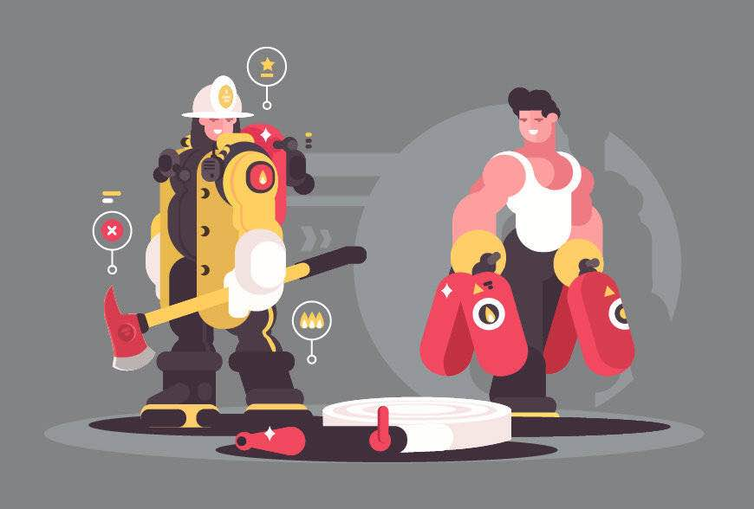
基础属性
 | 姓名
 | 性别
 | 头像
 | 金币
 | 最好成绩

数质属性
 | 原始属性名 | 游戏属性名 | 说明 | 第一档 | 第二档 | 第三档 | 第四档 | 第五档
 | 体重 | 速度 | 标准、超重、肥胖
 | 折返跑 |  | 冲刺持续时间
 | 网球投掷 |  | 小能同学出现持续时间
 | 坐位体前屈 |  | 主角无敌的时长（相当于死掉一条命后第二条命的无敌时长，和硬直有点像）
 | 立定跳远 |  | 跳的高度和距离
 | 双脚连跳 |  | 召唤小能同学和冲刺的CD时间
 | 平衡木 |  | 躲避障碍物加分数
 | 运动量 |  | 怪物出现的时间

美术风格参考图

